Notlar
 | NOTLAR

1- Karşılıklı mütabık kalarak oluşturulmuş ve müdürlüğe bildirimi yapılmış eğitime, kanıtlı mücbir sebepler harici katılım zorunludur. Denetimler ilgili il sağlık müdürlüklerince yapılmaktadır. 2- Temel İlkyardım Eğitimi yüzyüze 16 saat (2 gün), Güncelleme İlkyardım Eğitimi yüzyüze 8 saat (1 gün) sürmektedir. 3- Temel İlkyardım Eğitiminde teorik ve uygulamalı sınav süreci vardır. Sınavlar il sağlık müdürlüklerinin belirlediği alanlarda, gün ve saatlerde il sağlık müdürlükleri tarafından gerçekleştirilmektedir. 4- Güncelleme İlkyardım Eğitimlerinde herhangi bir sınav uygulaması bulunmamaktadır. 5- İlgili il sağlık müdürlüğüne gönderilecek olan işbu kayıt formu yanlış ve eksik bilgi olmaksızın doldurulmaya özen gösterilmelidir. Örnek satır mevcuttur ve üzerine katılımcı bilgileriniz yazılabilir. 6- Operasyonel kolaylık olması açısından katılımcıların fotoğrafları örnekte görüldüğü şekilde ilgili hücreye yapıştırılmalıdır. Dijitalde katılımcıların fotoğrafları yoksa a, b, c, d ve e bentlerinde belirtilen kurallara uyularak telefon ile çekilip ilgili alana yapıştırılmalıdır. a-Yüz İfadesi: Gülümseme gibi mimikler olmamalı, ağız kapalı ve bakışlar doğrudan kameraya yönelik olmalıdır. b-Işık ve Kontrast: Yüzde gölge veya yansıma olmamalı, renkler doğal olmalıdır.Gözlük ve c-Aksesuarlar: Gözler net görünmeli, gözlük camında yansıma olmamalıdır. Şapka veya güneş gözlüğü gibi aksesuarlar kullanılmaz. Dini inanç gereği kullanılan başörtüsünde yüz hattı (alın ve çene) net görünmelidir. d-Güncellik: Fotoğrafın genellikle son 6 ay içinde çekilmiş olması istenir. e-Arkaplan: Beyaz, üzerinde herhangi bir yazı şekil bulunmayan bir yüzey olmalıdır. 7- Süreç ile ilgili info@bolgemakademi.com veya +90 (534) 316 02 99 Oğuzhan Albayark ile iletişime geçilebilir.

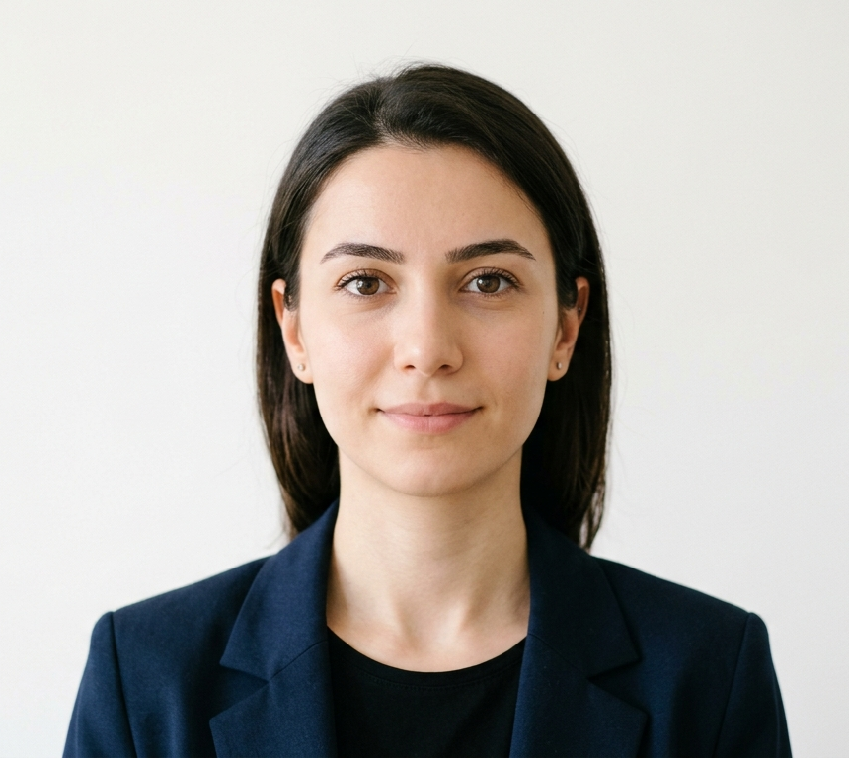

 |  | ÖRNEK FOTOĞRAF

